Hoja1
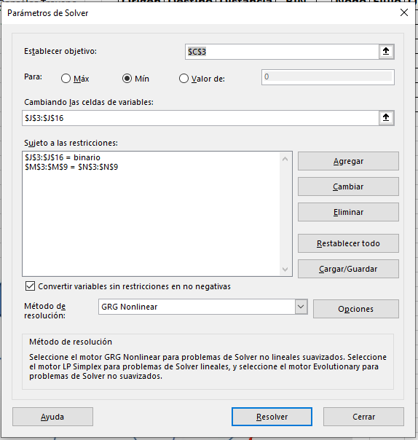
Alumno: | Pablo González Troyano | Origen | Destino | Distancia | BIN | Nodo | Flujo | Objetivo
Distancia mínima: | 13 | X | A | 2 | 1 | X | 1 | 1
 |  | X | B | 5 | 0 | A | 0 | 0
 |  | X | C | 4 | 0 | B | 0 | 0
 |  | A | D | 7 | 0 | C | 0 | 0
 |  | A | B | 2 | 1 | D | 0 | 0
 |  | C | B | 1 | 0 | E | 0 | 0
 |  | C | E | 4 | 0 | T | -1 | -1
 |  | B | D | 4 | 0
 |  | B | E | 3 | 1
 |  | B | C | 1 | 0
 |  | D | T | 5 | 1
 |  | D | E | 1 | 0
 |  | E | D | 1 | 1
 |  | E | T | 7 | 0

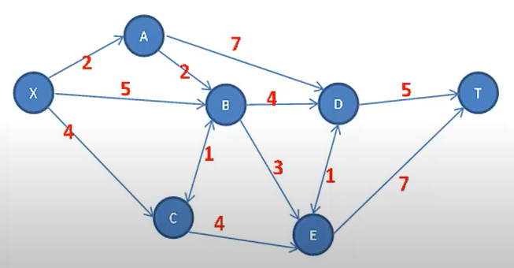
 |  |  |  |  |  |  |  | Configuración de Solver:

Hoja2
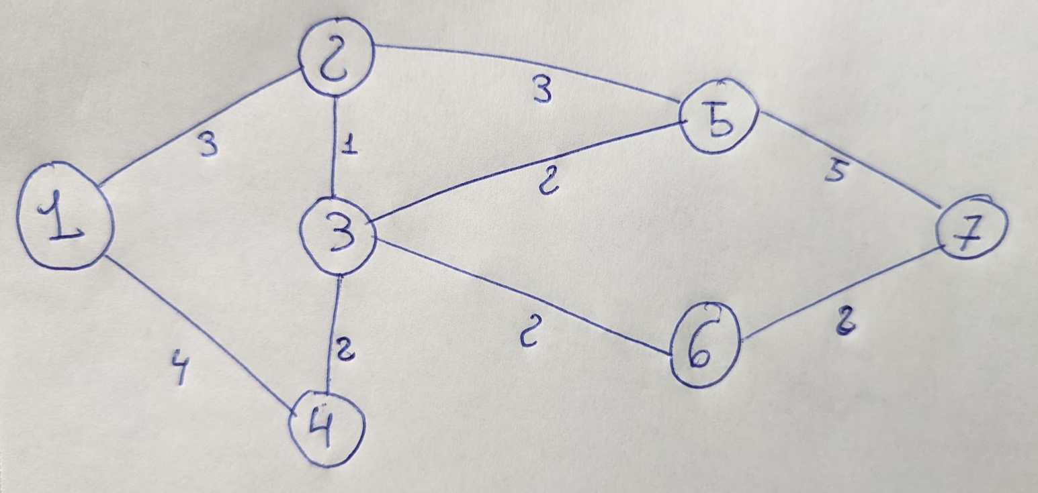
Alumno: | Pablo González Troyano | Origen | Destino | Distancia | BIN | Nodo | Flujo | Objetivo
Distancia mínima: | 8 | 1 | 2 | 3 | 1 | 1 | 1 | 1
 |  | 1 | 4 | 4 | 0 | 2 | 0 | 0
 |  | 2 | 1 | 3 | 0 | 3 | 0 | 0
 |  | 2 | 3 | 1 | 1 | 4 | 0 | 0
 |  | 2 | 5 | 3 | 0 | 5 | 0 | 0
 |  | 3 | 2 | 1 | 0 | 6 | 0 | 0
 |  | 3 | 4 | 2 | 0 | 7 | -1 | -1
 |  | 3 | 5 | 2 | 0
 |  | 3 | 6 | 2 | 1
 |  | 4 | 1 | 4 | 0
 |  | 4 | 3 | 2 | 0
 |  | 5 | 2 | 3 | 0
 |  | 5 | 7 | 5 | 0
 |  | 6 | 3 | 2 | 0
 |  | 6 | 7 | 2 | 1
 |  | 7 | 6 | 2 | 0
 |  | 7 | 6 | 2 | 0

 |  |  | Path resultante: |  | 1,2,3,6,7

